Conp
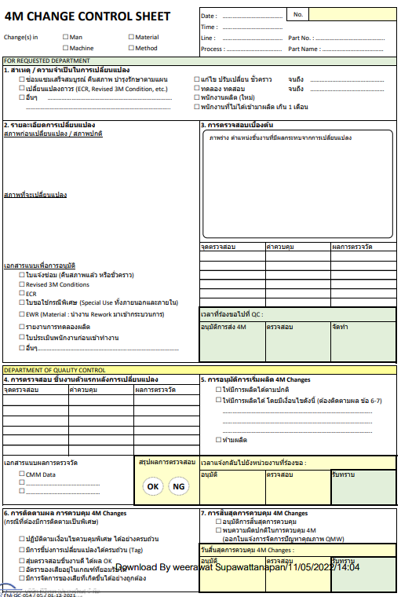
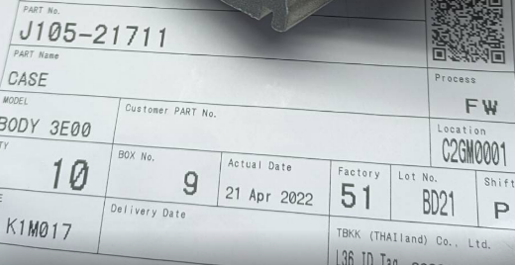
USER | 4M Owner |  |  |  | ราย
 |  | - PE , MN | Machine,Equipment | 1. Common with New FA system
 |  | - QC | Process,Parameter | 2. Tratability by Tag control
 |  | - QA | RM , Methold
 |  | -MA | ECR,Customer requiement
 |  | -Other department | Man,Adjustment,QPL,Special use

 | 4M Type
 |  | - Temporary
 |  | - Permanent | Note :

Checked | Line/Production |  |  | 1. Attach file
 |  | - Risk assessment | SC control , Apperance | 2. Level control
 |  | - Control methold |  | - Prepairation level
 |  | - Self verifiy | - 1st piece result | - Confirmation level
 |  |  | - Audit result
 |  |  | - Training evaluation

QC | 4M Judgment |  |  | 1. Control expire time on 4M change
 |  | - OK |  | '- Work card lot , Date ,Shift working
 |  | - With condition |  | 2. Other requiement
 |  | - Reject |  | 3. Level control
 |  | - Other requiement | - Sample , CPK , 1st | - Prepairation level
 |  |  |  | - Confirmation level

MA | Production |  |  | 1. Connection with FA system
 |  | - Start production
 |  | (As QC mention with 4M)

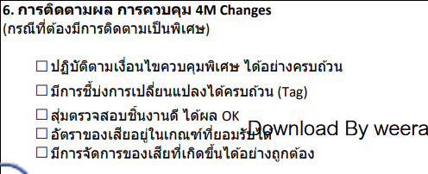

Manual
QC | 4M Close |  |  | 1. Progress of monitoring
 |  | - Samping check |  | - Attach file
 |  | -Adjust
 |  | -Permanent action |  | 2.Confirmation check (As QC mention with 4M)
 |  | (As QC mention with 4M) |  | - Samping check
 |  |  |  | - 1st piece result
 |  |  |  | - Interview,Visual
 |  |  |  | 3. Level control
 |  |  |  | - Prepairation level
 |  |  |  | - Confirmation level
 |  |  |  | 4. 4M Reject

 |  |  |  | 5. Mangement comment
 |  |  |  | - SPC monitoring

 |  |  |  | Dash Board Monitoring / Report

 |  | Man
 |  | Machine
 |  | Method
 |  | Material

4MSheet
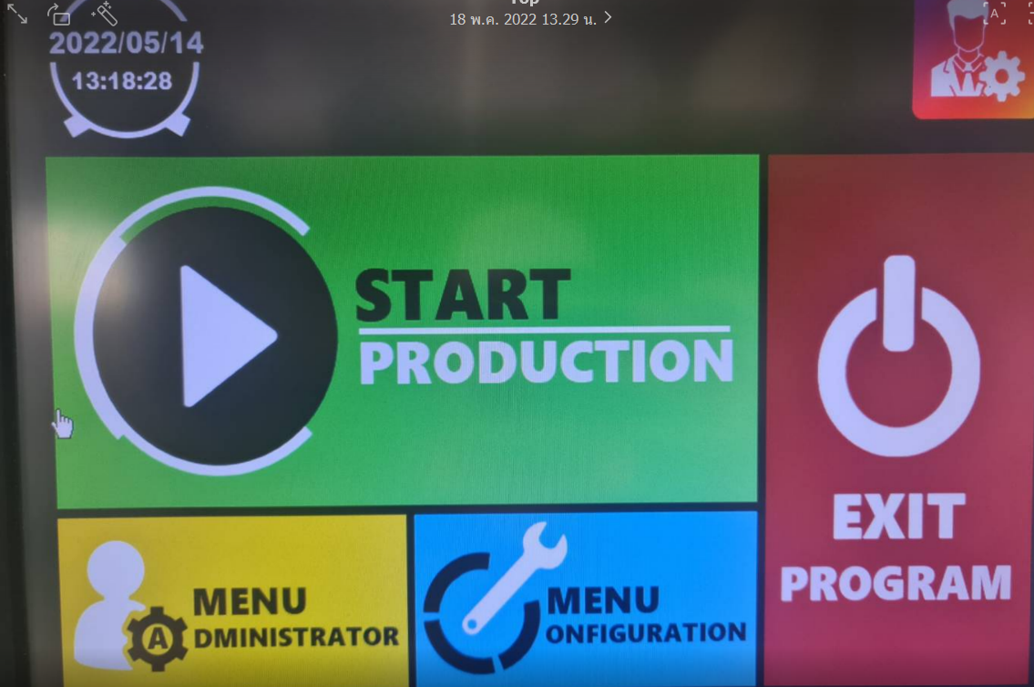
$$❸$$
$$❹$$
4M CHANGE CONTROL SHEET |  |  |  |  |  | Date : | Auto run |  |  |  | No. | Auto run
 |  |  |  |  |  | Time :
Change(s) in |  | £ | Man | £ | Material | Line : |  |  |  | Part No. :
 |  | £ | Machine | £ | Method | Process : |  |  |  | Part Name :

FOR REQUESTED DEPARTMENT
1. สาเหตุ / ความจำเป็นในการเปลี่ยนแปลง
$$❻$$
แก้ไขชั่วคราว |  |  |  |  |  |  | เปลี่ยนแปลงถาวร (ECR, Revised 3M Condition, etc.) |  |  |  |  |  | Stop
£ | ซ่อมแซม,บำรุงรักษา,เปลี่ยนแปลงอุปกรณ์/เครื่องจักร |  |  |  |  |  | £ | แก้ไข 3M condition
£ | ทดลอง ทดสอบ |  |  |  |  |  | £ | แก้ไข Control plan,OS,WI
£ | พนักงานผลิต (ใหม่) |  |  |  |  |  | £ | ECR , EWR , Special use
£ | พนักงานที่ไม่ได้เข้ามาผลิต เกิน 1 เดือน |  |  |  |  |  | £ | อื่นๆ ระบุ____________________
£ | เปลี่ยนแปลงวิธีการทำงาน
£ | เปลี่ยนแปลงวิธีการตรวจสอบ
£ | อื่นๆ ระบุ____________________

$$❺$$
ภาพร่าง ตำแหน่งชิ้นงานที่มีผลกระทบจากการเปลี่ยนแปลง
2. รายละเอียดการเปลี่ยนแปลง |  |  |  |  |  | 3. การตรวจสอบเบื้องต้น
___________________________________________________
___________________________________________________
___________________________________________________

สภาพก่อนเปลี่ยนแปลง / สภาพปกติ

สภาพที่จะเปลี่ยนแปลง

 |  |  |  |  |  | จุดตรวจสอบ |  |  | ค่าควบคุม |  |  | ผลการตรวจวัด

เอกสารแนบเพื่อการอนุมัติ
£ | ใบแจ้งซ่อม (คืนสภาพแล้ว หรือชั่วคราว)
£ | Revised 3M Conditions |  |  |  |  | การตรวจสอบและยืนยัน 4M
£ | ECR , ใบขอใช้กรณีพิเศษ (Special Use ทั้งภายนอกและภายใน) |  |  |  |  | การประเมินความเสี่ยง |  |  |  | Action
£ | EWR (Material : นำงาน Rework มาเข้ากระบวนการ)
£ | ผลการตรวจสอบ,ผลการ Sorting
£ | ใบประเมินพนักงาน,รายงานการทดลองผลิต
£ | อื่นๆ………………………………………………………………………………

DEPARTMENT OF QUALITY CONTROL
4. การตรวจสอบ ชิ้นงานตัวแรกหลังการเปลี่ยนแปลง |  |  |  |  |  | 5. การอนุมัติการเริ่มผลิต 4M Changes
จุดตรวจสอบ |  |  | ค่าควบคุม |  | ผลการตรวจวัด | £ | ให้มีการผลิตได้ตามปกติ
 |  |  |  |  |  | £ | ให้มีการผลิตได้ โดยมีเงื่อนไขดังนี้ (ต้องติดตามผล ข้อ 6-7)
 |  |  |  |  |  |  | …………………………………………………………………………………..
 |  |  |  |  |  |  | ………………………………………………………………………………….. |  |  |  |  |  | Open
 |  |  |  |  |  |  | …………………………………………………………………………………..
 |  |  |  |  |  |  | …………………………………………………………………………………..
 |  |  |  |  |  |  | …………………………………………………………………………………..
 |  |  |  |  |  |  | กำหนดช่วงเวลาการควบคุมพิเศษ
 |  |  |  |  |  |  | จาก --> ถึง |  |  |  | วันที่/เวลา
$$❷$$
$$❶$$
OK
NG
เอกสารแนบผลการตรวจวัด |  |  |  |  | สรุปผลการตรวจสอบ | £ | ห้ามผลิต
£ | CMM Data
£ | ………..………………………………
£ | ………..………………………………

6. การติดตามผล การควบคุม 4M Changes |  |  |  |  |  | 7. การสิ้นสุดการควบคุม 4M Changes
(กรณีที่ต้องมีการติดตามเป็นพิเศษ) |  |  |  |  |  | £ | อนุมัติการสิ้นสุดการควบคุม
 |  |  |  |  |  | £ | พบความผิดปกติในการควบคุม 4M
£ | ปฏิบัติตามเงื่อนไขควบคุมพิเศษ ได้อย่างครบถ้วน |  |  |  |  |  | £ | เริ่มกระบวนการ 4M ใหม่
$$❼$$
£ | มีการชี้บ่งการเปลี่ยนแปลงได้ครบถ้วน (Tag) |  |  |  |  |  | £ | ออกใบแจ้งการจัดการปัญหาคุณภาพ QMW
£ | สุ่มตรวจสอบชิ้นงานดี ได้ผล OK |  |  |  |  |  | £ | 8D Analysis
£ | อัตราของเสียอยู่ในเกณฑ์ที่ยอมรับได้ |  |  |  |  |  | £ | อื่นๆ _________________________________
£ | มีการจัดการของเสียที่เกิดขึ้นได้อย่างถูกต้อง

FM-QC-054 / 04 / 30-08-2021

Report
$$❻$$
4M CHANGES CONTROL LOG SHEET

$$❼$$
$$❹$$
$$❹$$
$$❹$$
$$❹$$
$$❹$$
$$❸$$
$$❺$$
$$❷$$
$$❶$$
 |  |  |  | Changes |  |  |  |  | Type |  | Monitoring |  |  | Remark
 |  |  |  |  |  |  |  |  | Permanent | Temporary
No. | วันที่ | Production | 4M No. | Line | Process | Related Products | 4MType | Detail of Changes |  |  | Start | Due date | Status
1 | 2022-05-18 | PD4 | PD4-2022-134 | D02 | OP#2 | Case water pump | MC | Mold#4 ครบแผน PMแผน B >>ส่ง Mold ให้ MST PM Mold | 1 |  | (Date) | (Date) | Open/ Close/Reject
2 | 2022-05-17 | PD7 | PD7-2022-133 | M153 | OP#30 | Case B | MC | OP#30 เครื่องชน หาสาเหตุไม่เจอ>>PE MN เข้าตรวจสอบและ Setup ใหม่ | 1
3 | 2022-05-17 | PD1 | PD1-2022-042 | A27 | OP#10 | 4N16 Water pump | MC | OP#10 Leak tester Cosmo Erro 21 >>MNเปลี่ยน เครื่อง Leak tester ใหม่ (ตัวเก่าที่เอาไปซ่อม M112) |  | 1
4 | 2022-05-17 | PD2 | PD2-2022-177 | M160 | OP#2 | Case timing chain | MC | OP#2 OKK เข้าทำการตรวจสอบเครื่องจักรพบปัญหา In dex แกน B ค่าอยู่ที่ 0.2 >>จึงทำการปรับ In dex ให้อยู่ 0.0 | 1
5 | 2022-05-17 | PD4 | PD4-2022-133 | All | Melting | All | MC | Dust cup ของเครื่อง Spector แตกชำรุด>>PD4 นำของเก่าที่มีรอยร้าวมาใช้ชั่วคราวรอของที่สั่ง |  | 1

Prototype
 | PROTOTYPE
1
Menu | Dashboard Status |  |  | Name : TBKK 4M CHANGE CONTROL SYSTEM
Description | Approval status

LOGO | TBKK 4M CHANGE CONTROL SYSTEM | Welcome,
 |  | ADMIN
HOME | 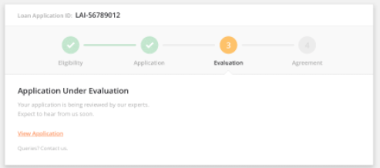 Copyright © TBK(TECHNOLOGY) CO.,LTD. All rights reserved
- Dashboard Status
USER
- Add user
- Manage User
PERMISSION
- Manage Permission
- Permission Group
GROUP
- Manage User Group
SETTING
- Change Password
- Edit Profile
4M CHANGE
- Add New Case
- Manage Case
REPORT
- Daily
- Weekly
- Monthly
- Case status

2
Menu | Add user
Description | Register new user

LOGO | TBKK 4M CHANGE CONTROL SYSTEM | Welcome,
 |  | ADMIN
HOME | 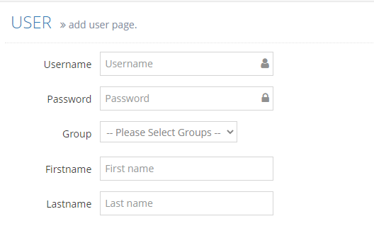 Copyright © TBK(TECHNOLOGY) CO.,LTD. All rights reserved
- Dashboard Status
USER
- Add user
- Manage User
PERMISSION
- Manage Permission
- Permission Group
GROUP
- Manage User Group
SETTING
- Change Password
- Edit Profile
4M CHANGE
- Add New Case
- Manage Case
REPORT
- Daily
- Weekly
- Monthly
- Case status

3
Menu | Manage user
Description | Edit, Update, Delete user

LOGO | TBKK 4M CHANGE CONTROL SYSTEM | Welcome,
 |  | ADMIN
HOME | Copyright © TBK(TECHNOLOGY) CO.,LTD. All rights reserved
- Dashboard Status
USER
- Add user
- Manage User
PERMISSION
- Manage Permission
- Permission Group
GROUP
- Manage User Group
SETTING
- Change Password
- Edit Profile
4M CHANGE
- Add New Case
- Manage Case
REPORT
- Daily
- Weekly
- Monthly
- Case status

4
Menu | Manage Permission
Description | Edit permission

LOGO | TBKK 4M CHANGE CONTROL SYSTEM | Welcome,
 |  | ADMIN
HOME | 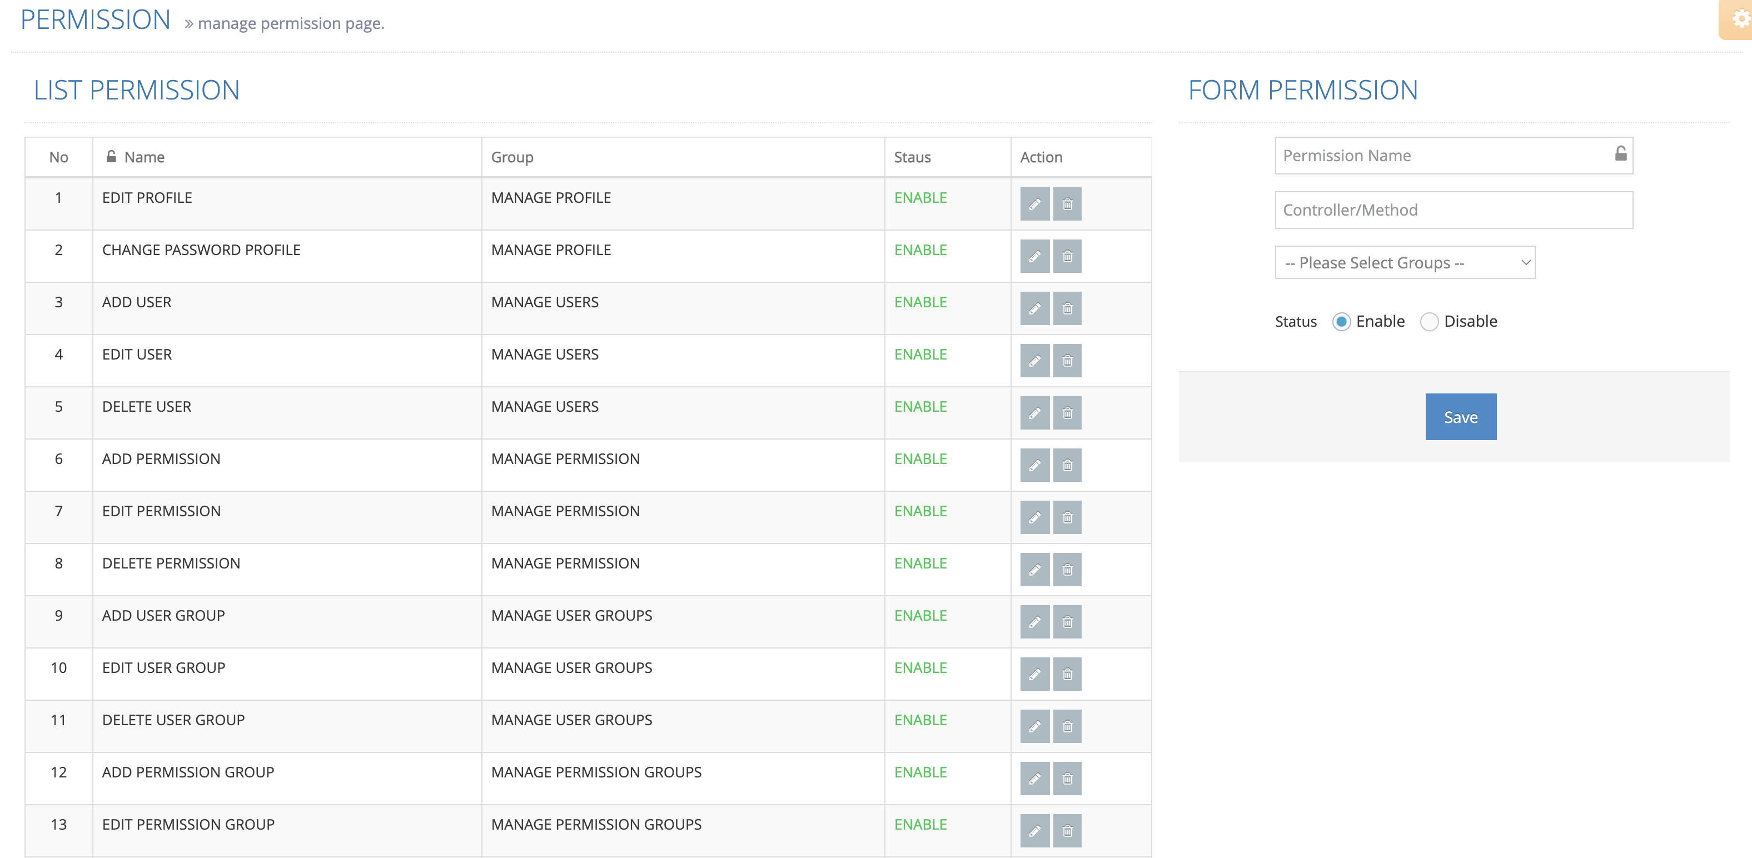 Copyright © TBK(TECHNOLOGY) CO.,LTD. All rights reserved
- Dashboard Status
USER
- Add user
- Manage User
PERMISSION
- Manage Permission
- Permission Group
GROUP
- Manage User Group
SETTING
- Change Password
- Edit Profile
4M CHANGE
- Add New Case
- Manage Case
REPORT
- Daily
- Weekly
- Monthly
- Case status

5
Menu | Permission Group
Description | Assign permission to User group

LOGO | TBKK 4M CHANGE CONTROL SYSTEM | Welcome,
 |  | ADMIN
HOME | Copyright © TBK(TECHNOLOGY) CO.,LTD. All rights reserved
- Dashboard Status
USER
- Add user
- Manage User
PERMISSION
- Manage Permission
- Permission Group
GROUP
- Manage User Group
SETTING
- Change Password
- Edit Profile
4M CHANGE
- Add New Case
- Manage Case
REPORT
- Daily
- Weekly
- Monthly
- Case status

5
Menu | Manage User Group
Description | Manage User Group

LOGO | TBKK 4M CHANGE CONTROL SYSTEM | Welcome,
 |  | ADMIN
HOME | Copyright © TBK(TECHNOLOGY) CO.,LTD. All rights reserved
- Dashboard Status
USER
- Add user
- Manage User
PERMISSION
- Manage Permission
- Permission Group
GROUP
- Manage User Group
SETTING
- Change Password
- Edit Profile
4M CHANGE
- Add New Case
- Manage Case
REPORT
- Daily
- Weekly
- Monthly
- Case status

6
Menu | Change Password
Description | Change the password

LOGO | TBKK 4M CHANGE CONTROL SYSTEM | Welcome,
 |  | ADMIN
HOME | Copyright © TBK(TECHNOLOGY) CO.,LTD. All rights reserved
- Dashboard Status
USER
- Add user
- Manage User
PERMISSION
- Manage Permission
- Permission Group
GROUP
- Manage User Group
SETTING
- Change Password
- Edit Profile
4M CHANGE
- Add New Case
- Manage Case
REPORT
- Daily
- Weekly
- Monthly
- Case status

7
Menu | Edit Profile
Description | Edit the Profile

LOGO | TBKK 4M CHANGE CONTROL SYSTEM | Welcome,
 |  | ADMIN
HOME | Copyright © TBK(TECHNOLOGY) CO.,LTD. All rights reserved
- Dashboard Status
USER
- Add user
- Manage User
PERMISSION
- Manage Permission
- Permission Group
GROUP
- Manage User Group
SETTING
- Change Password
- Edit Profile
4M CHANGE
- Add New Case
- Manage Case
REPORT
- Daily
- Weekly
- Monthly
- Case status

8
Menu | Add New Case
Description | Add New Case

LOGO | TBKK 4M CHANGE CONTROL SYSTEM | Welcome,
 |  | ADMIN
HOME | 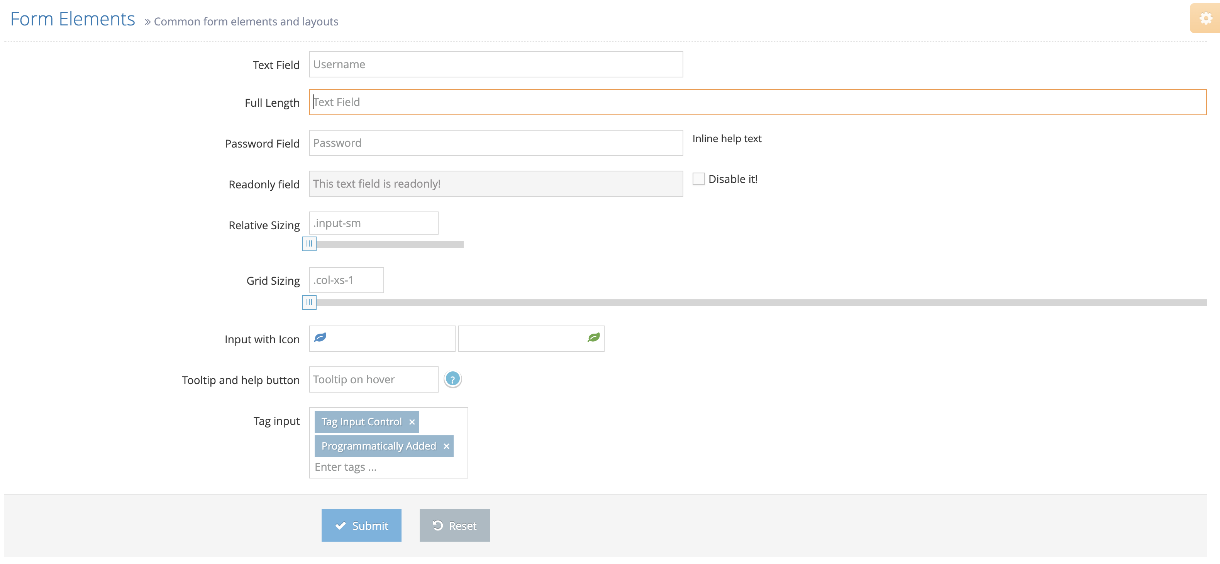 Copyright © TBK(TECHNOLOGY) CO.,LTD. All rights reserved
- Dashboard Status |  |  | Reference old case
USER
- Add user
- Manage User
PERMISSION
- Manage Permission
- Permission Group
GROUP
- Manage User Group
SETTING
- Change Password
- Edit Profile
4M CHANGE
- Add New Case
- Manage Case
REPORT
- Daily
- Weekly
- Monthly
- Case status

9
Menu | Manage Case
Description | Manage Case

LOGO | TBKK 4M CHANGE CONTROL SYSTEM | Welcome,
 |  | ADMIN
HOME | 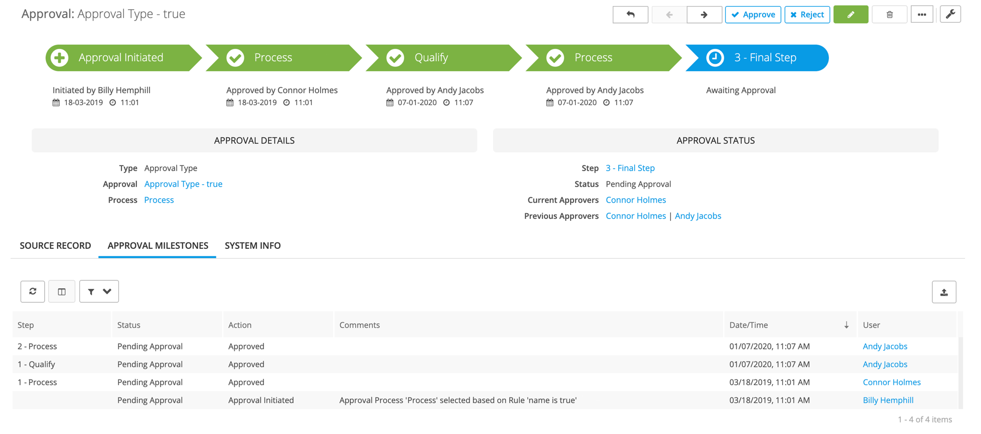 Copyright © TBK(TECHNOLOGY) CO.,LTD. All rights reserved
- Dashboard Status
USER
- Add user |  |  | Limit แต่ละ process จะต้องมีเวลา --> ทำภายในกี่นาที?
- Manage User
PERMISSION |  |  |  | Status Type
- Manage Permission |  |  | 1 | Onprocess
- Permission Group |  |  | 2 | Delayed | --> comment
GROUP |  |  | 3 | Closed
- Manage User Group |  |  | 4 | Rejected
SETTING
- Change Password
- Edit Profile
4M CHANGE
- Add New Case
- Manage Case
REPORT
- Daily
- Weekly
- Monthly
- Case status

10
Menu | Report daily
Description | Report daily

LOGO | TBKK 4M CHANGE CONTROL SYSTEM | Welcome,
 |  | ADMIN
HOME | Copyright © TBK(TECHNOLOGY) CO.,LTD. All rights reserved
- Dashboard Status
USER
- Add user
- Manage User
PERMISSION
- Manage Permission
- Permission Group
GROUP
- Manage User Group
SETTING
- Change Password
- Edit Profile
4M CHANGE
- Add New Case
- Manage Case
REPORT
- Daily
- Weekly
- Monthly
- Case status

11
Menu | Weekly daily
Description | Weekly daily

LOGO | TBKK 4M CHANGE CONTROL SYSTEM | Welcome,
 |  | ADMIN
HOME | Copyright © TBK(TECHNOLOGY) CO.,LTD. All rights reserved
- Dashboard Status |  |  | Filter
USER |  |  | All
- Add user |  |  | PD1
- Manage User |  |  | PD2
PERMISSION
- Manage Permission
- Permission Group
GROUP
- Manage User Group
SETTING
- Change Password
- Edit Profile
4M CHANGE
- Add New Case
- Manage Case
REPORT
- Daily
- Weekly
- Monthly
- Case status

12
Menu | Monthly daily
Description | Monthly daily

LOGO | TBKK 4M CHANGE CONTROL SYSTEM | Welcome,
 |  | ADMIN
HOME | Copyright © TBK(TECHNOLOGY) CO.,LTD. All rights reserved
- Dashboard Status
USER
- Add user
- Manage User
PERMISSION
- Manage Permission
- Permission Group
GROUP
- Manage User Group
SETTING
- Change Password
- Edit Profile
4M CHANGE
- Add New Case
- Manage Case
REPORT
- Daily
- Weekly
- Monthly
- Case status

12
Menu | Case Status
Description | Case Status

LOGO | TBKK 4M CHANGE CONTROL SYSTEM | Welcome,
 |  | ADMIN
HOME | 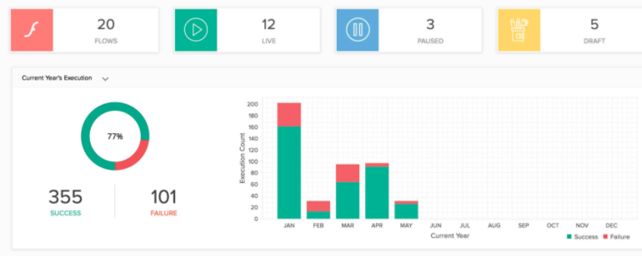 Copyright © TBK(TECHNOLOGY) CO.,LTD. All rights reserved
- Dashboard Status
USER
- Add user
- Manage User
PERMISSION
- Manage Permission
- Permission Group
GROUP
- Manage User Group
SETTING
- Change Password
- Edit Profile
4M CHANGE
- Add New Case
- Manage Case
REPORT
- Daily
- Weekly
- Monthly
- Overall

